1909 G318南青线路大中修工程
合作工程款支付证书 |  |  |  |  |  |  |  |  |  |  |  |  |  | 未办理原因：
工程名称 |  | 2015年芜湖市G318南青线路面大中修工程 |  |  |  |  |  |  |  |  | 档案编号 |  | CD201529
合同金额 |  | 9,120,343.00 |  |  |  | 中标日期 | 2015-7-9中标 |  |  |  | 合作单位 |  | 王冬汉 王冲13855369629
决算金额 |  | 9,002,482.96 |  |  |  | 竣工日期 |  |  |  |  | ERP编号 |  | 1909
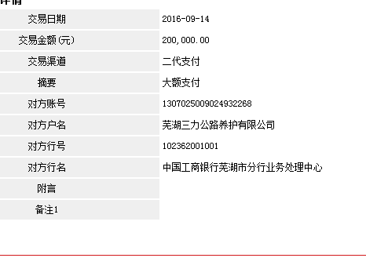
序号 | 工程款到账 |  |  | 开票情况 |  | 成本发票 | 扣管理费 |  | 代扣税金 |  | 其他扣款 |  | 支付金额(元)
 | 日期 | 账户 | 金额 | 日期 | 金额 | 金额 | 比例 | 金额 | 税率 | 金额 | 金额 | 备注 |  | 资料、借条
1 | 2015-11-18 |  | 3,000,000.00 | 2015-11-04 | 850,000.00 |  | 年费 | 50,000.00 | 企2% | 170,000.00 |  |  | 2,777,263.90 | 成本票
 |  |  |  |  |  |  |  |  | 印 | 2,736.10

2 | 2016-02-01 |  | 1,352,482.96 |  |  |  |  |  |  |  | 352,482.96 | 先支付100万，其它暂扣 | 1,000,000.00
3 |  |  |  |  |  |  |  |  |  |  |  | 申请支付暂扣的352482.96元。 | 352,482.96
 | 此次
4 | 2016-09-14 | 徽 | 200,000.00 | 2016-04-14 | 502,482.96 |  |  |  | 企2% | 10,049.66 |  |  | 189,950.34

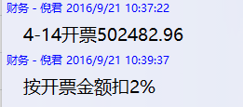

合计 |  | - | 4,552,482.96 | - | 1,352,482.96 | 0.00 | - | 50,000.00 | - | 182,785.76 |  | - | 4,319,697.20
本次支付金额 |  | 小写 | 189,950.34 |  |  |  | 支付账号 |  | 王 冲 中国工商银行芜湖县支行
 |  | 大写 | 189950.3408 |  |  |  |  |  | 6215 5813 0700 0563 175 |  |  |  |  | CD201529 | 10 | 2015年芜湖市G318南青线路面大中修工程02合同段挖补及基层施工（议标） | 2015.7.6 | 9120000.00 | 王冬汉13855369629 | 中标通知书、施工合 同及竣工验收证书 原件均在合肥
申请部门 意见 |  | 1、中标通知书、合同原件、竣工验收证书已提供（庐江施总） ；审计报告已供； 2、此次借条已提供 。 |  |  |  |  |  |  |  |  |  |  |  |  |  |  |  |  | 2016-05-21 | 中标通知书、施工合同及竣工验收证书 | 施迎东
项目管理 意见 |  | 何总、朱总已同意支付（附表背面截图）。
财务审核 意见
质安稽查 意见
总经理审批

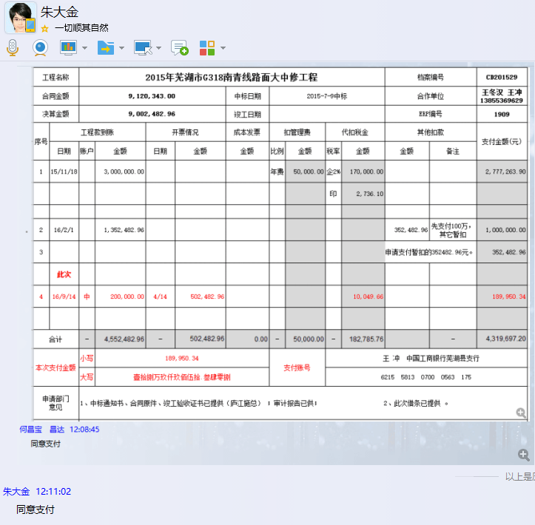

1909 G318南青线路大中修工程 (2)
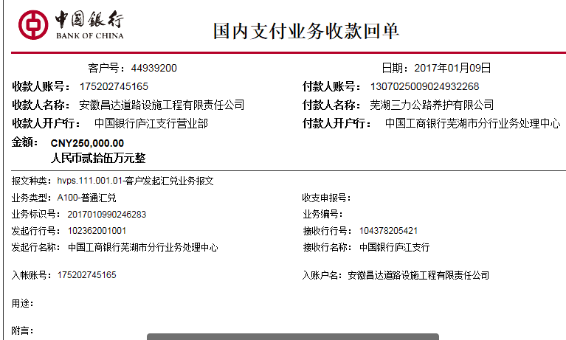
合作工程款支付证书 |  |  |  |  |  |  |  |  |  |  |  |  |  | 未办理原因：
工程名称 |  | 2015年芜湖市G318南青线路面大中修工程 |  |  |  |  |  |  |  |  | 档案编号 |  | CD201529
合同金额 |  | 9,120,343.00 |  |  |  | 中标日期 | 2015-7-9中标 |  |  |  | 合作单位 |  | 王冬汉 王冲13855369629
决算金额 |  | 9,002,482.96 |  |  |  | 竣工日期 |  |  |  |  | ERP编号 |  | 1909
序号 | 工程款到账 |  |  | 开票情况 |  | 成本发票 | 扣管理费 |  | 代扣税金 |  | 其他扣款 |  | 支付金额(元)
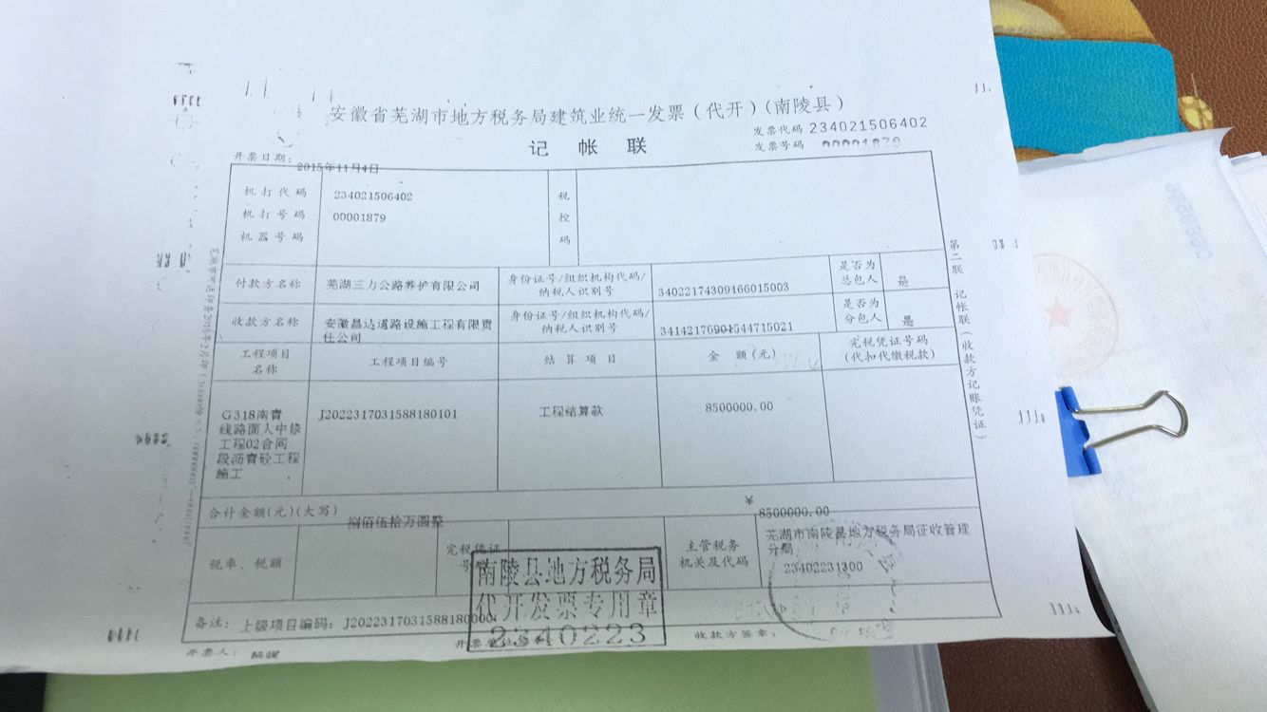
 | 日期 | 账户 | 金额 | 日期 | 金额 | 金额 | 比例 | 金额 | 税率 | 金额 | 金额 | 备注 |  | 资料、借条
1 | 2015-11-18 |  | 3,000,000.00 | 2015-11-04 | 8,500,000.00 |  | 年费 | 50,000.00 | 企2% | 170,000.00 |  |  | 2,777,263.90 | 成本票
 |  |  |  |  |  |  |  |  | 印 | 2,736.10

2 | 2016-02-01 |  | 1,352,482.96 |  |  |  |  |  |  |  | 352,482.96 | 先支付100万，其它暂扣 | 1,000,000.00 | 龙
3 |  |  |  |  |  |  |  |  |  |  |  | 申请支付暂扣的352482.96元。 | 352,482.96

4 | 2016-09-14 | 徽 | 200,000.00 | 2016-04-14 | 502,482.96 |  |  |  | 企2% | 10,049.66 |  |  | 189,950.34
 | 此次
5 | 2017-01-09 | 中 | 250,000.00 |  |  |  |  |  |  | 0.00 | 0.00 |  | 250,000.00 | 0.02

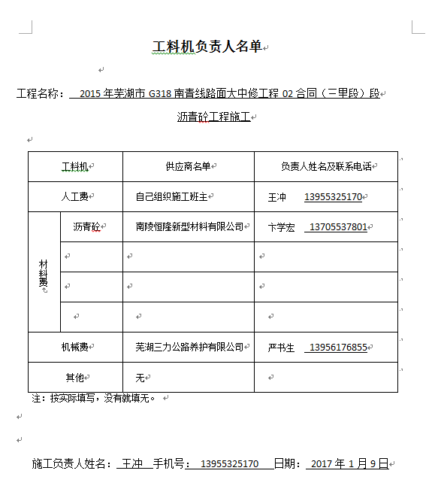
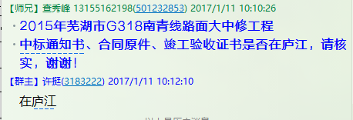
合计 |  | - | 4,802,482.96 | - | 9,002,482.96 | 0.00 | - | 50,000.00 | - | 182,785.76 |  | - | 4,569,697.20
本次支付金额 |  | 小写 | 250,000.00 |  |  |  | 支付账号 |  | 王 冲 中国工商银行芜湖县支行
 |  | 大写 | 250000 |  |  |  |  |  | 6215 5813 0700 0563 175
申请部门 意见 |  | 1、中标通知书、合同原件、竣工验收证书已提供（庐江） ；审计报告已供（合肥）； 2、此次借条已提供 。
项目管理 意见 |  | 何总、朱总已同意支付（附表背面截图）。
财务审核 意见
质安稽查 意见
总经理审批

